Hoja2
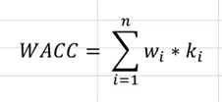
WACC | 11%
Tasa de impuestos | 25%
Préstamo | 8.20%

Hoja4
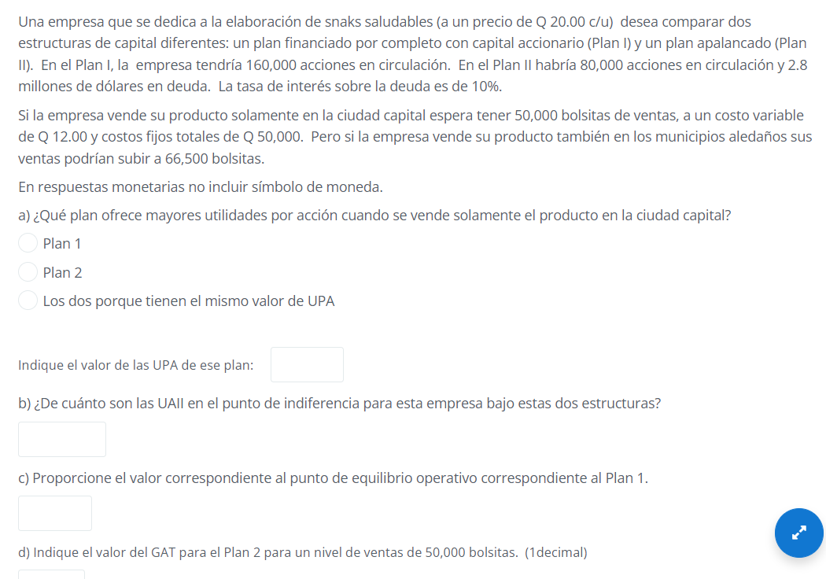

DATOS GENERALES |  |  |  |  |  |  | PLAN 1 | PLAN 2
Precio | Q20.00 | c/u |  |  | Acciones en circulación |  | 160,000.00 | 80,000.00
Utilidades vendidas | 50,000.00 | unidades |  |  | Deuda |  |  | Q2,800,000.00
Ventas en municipios | 65,500.00 | unidades |  |  | Tasa de interés |  |  | 10%
Costos fijos | Q50,000.00
Costos variables | Q12.00

 |  | Ventas | 1,000,000.00 | 1,000,000.00
 |  | (-)CF | 50,000.00 | 50,000.00
 |  | (-)CV | 600,000.00 | 600,000.00
 |  | UAII | 350,000.00 | 350,000.00
 |  | (-)Intereses | - | 280,000.00 | deuda por el 10%
 |  | UAI | 350,000.00 | 70,000.00
 |  | (-)Impuestos | 87,500.00 | 17,500.00
 |  | UN | 262,500.00 | 52,500.00
 |  | (-) Dividendos preferentes | - | -
 |  | UDAC | 262,500.00 | 52,500.00

 |  | Acciones comunes | 160,000.00 | 80,000.00
 |  | Utilidades por accion | 2 | 1

 |  | a) | El plan 1 tiene el UPA más alto que el plan 2 cuando se vende en la ciudad capital en el cual es de 2.

 |  | b) | 350,000.00

 |  | c) | CF | 50,000.00
 |  |  | P | 20.00
 |  |  | CV | Q12.00

 |  |  | P-CV | 8.00

 |  |  | Q | 6250

 |  | d) | CF | 50,000.00
 |  |  | P | 20.00
 |  |  | CV | Q12.00

 |  |  | P-CV | 8.00

 |  |  | Q | 50000

 |  |  | 70,000.00
 |  |  |  |  | 5.7142857143 | GAT
 |  |  | 400,000.00

5.71%

Hoja5
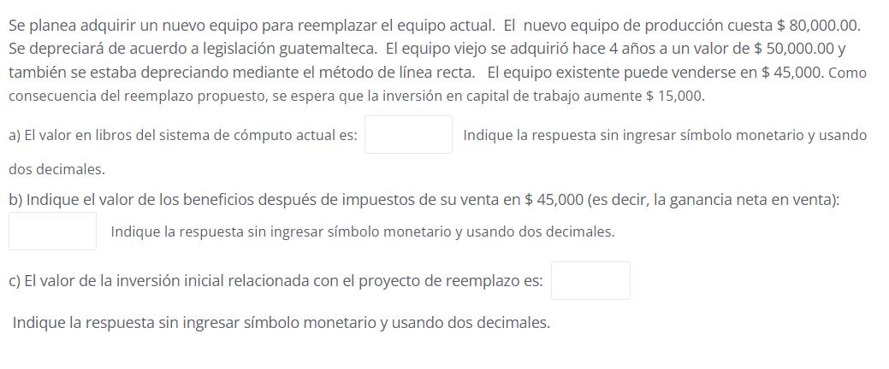

Valor de adquisición de la máquina antigua |  | 50,000.00
valor en libros |  | 10,000.00
Valor de venta de máquina antigua

Depreciación annual | 10,000.00
años transcurrdiso | 4
depreciacion acumulada | 40,000.00

Hoja6
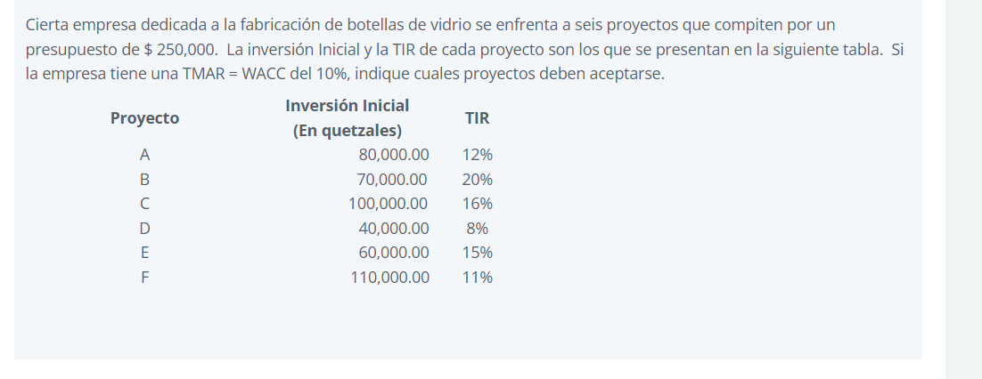

POI vs TMAR
 | ORDENAR LA TIR DE MAYOR A MENOR |  |  | SE TIENE QUE HACER DE LA ACUMULADA
 |  |  |  |  |  | POI
Proyecto | Inversión Inicial |  | TIR | Inversión acumulada |  | X | Y
B | 70,000.00 |  | 20% | 70,000.00 |  | - | 20%
C | 100,000.00 |  | 16% | 170,000.00 | B | 70,000.00 | 20%
E | 60,000.00 |  | 15% | 230,000.00 | B | 70,000.00 | 16%
A | 80,000.00 |  | 12% | 310,000.00 | C | 170,000.00 | 16%
F | 110,000.00 |  | 11% | 420,000.00 | C | 170,000.00 | 15%
D | 40,000.00 |  | 8% | 460,000.00 | E | 230,000.00 | 15%
 |  |  |  |  | E | 230,000.00 | 12%
 |  |  |  |  | A | 310,000.00 | 12%
TMAR = WACC | 10% |  |  |  | A | 310,000.00 | 11%
 |  |  |  |  | F | 420,000.00 | 11%
Presupuesto | Q250,000.00 |  |  |  | F | 420,000.00 | 8%
 |  |  |  |  | D | 460,000.00 | 8%

 |  | Los proyectos B,C,E,A,F se puede aceptar ya que en la grafica
 |  | nos dice que los proyectos que están arriba de la TMAR son los indicados. |  |  |  | TMAR
 |  |  |  |  |  | - | 10%
 |  |  |  |  |  | 250,000.00 | 10%
 |  |  |  |  |  | 250,000.00 | 10%
 |  |  |  |  |  | 460,000.00 | 10%

